Лист1
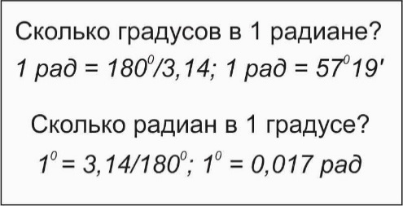

Градус - единица измерения плоского угла. Радиан - это угол, длина дуги которого равна ее радиусу.

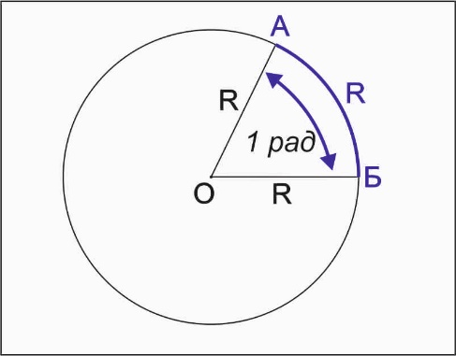
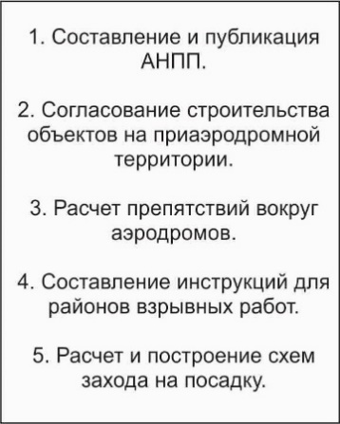
Перевод "ГРАДУСЫ в РАДИАНЫ« |  | сайт: aviauslugi.com
Градусы = | 57.0
После ввода нажмите ENTER

Радианы | 0.969

Перевод "РАДИАНЫ в ГРАДУСЫ"
Радианы | 1.5
После ввода нажмите ENTER
Градусы = | 85.94
О разработчике

